IZVJEŠĆE
IZVJEŠĆE O PROVEDBI PROVEDBENOG PROGRAMA
NOSITELJ IZRADE AKTA: |  | OPĆINA OKUČANI |  | NAZIV AKTA STRATEŠKOG PLANIRANJA: | PROVEDBENI PROGRAM OPĆINE OKUČANI za mandatno razdoblje 2021.- 2025. godine |  | IZVJEŠTAJNO RAZDOBLJE: | od 1. siječnja 2022. do 31. prosinca 2022. godine |  | DATUM IZRADE IZVJEŠĆA: | 23. siječanj 2023. godine
Redni broj mjere | Cilj iz hijerarhijski nadređenog akta strateškog planiranja | Naziv mjere | Ključne točke ostvarenja mjere | Planirani rok postignuća ključne točke ostvarenja | Pokazatelj rezultata mjere | Početna vrijednost pokazatelja rezultata | Ciljna vrijednost 2022. | Ostvarena vrijednost pokazatelja rezultata | Iznos utrošenih proračunskih sredstava | Postignuće ključnih točaka ostvarenja | Status provedbe mjere | Opis statusa provedbe mjere
1 | Razvoj potpomognutih područja i ITU | Aktivnosti vezane za redovnu djelatnost izvršnog tijela, predstavničkih tijela i upravnih tijela samoupravne jedinice | donošenje mjera i akta, financiranje osnovnih funkcija političkih stranaka, financiranje osnovnih funkcija Vijeća nacionalnih manjina, osigurana sredstva za redovan rad općinske uprave i administracije | prosinac tekuće godine | broj donesenih mjera i akata | 5 | 5 |  | 80,000.00 kn |  | PROVEDENO | aktivnosti vezane za redovnu djelatnost izvršnog tijela, predstavničkog tijela i jedinstvenog upravnog odjela općine Okučani se provode kontinuirano. Za predstavničko i izvršno tijelo, političke stranke i vijeće nacionalnih manjina i za administrativno i stručno osoblje utrošeno je 2.073.500.00 kn | 1 | PROVEDENO
 |  |  |  |  | broj financiranih političkih stranaka | 3 | 3 | 3 | 27,000.00 kn |  |  |  |  | U TIJEKU
 |  |  |  |  | broj zaposlenih | 7 | 7 | 7 | 880,293.35 kn |  |  |  |  | KAŠNJENJE
2 | Razvoj potpomognutih područja i ITU | Jačanje kompetencija i unaprjeđenje sustava lokalne uprave | zapošljavanje stručnog i administrativnog osoblja, ulaganje u opremu i namještaj, korištenje intelektualnih i osobnih usluga | prosinac tekuće godine | broj stručno i administrativno zaposlenog osoblja | 0 | 0 | 1 | 55,519.40 kn |  | PROVEDENO | u 2022. godne uložili smo u LAN mrežu čija vrijednost iznosi 59.430,00 kn.kao i u digitalnu pisarnicu čija vrijednost iznosi 24.937,50 kn |  | NIJE POKRENUTO
 |  |  |  |  | količina nabavljene opreme i namještaja | 5 | 5 | 3 | 116,798.95 kn |  |  |  |  | ODUSTAJE SE
 |  |  |  |  | broj izvršenih intelektualnih i osobnih usluga | 10 | 10 | 16 | 47,023.00 kn
3 | Razvoj kreativnog i inovativnog poduzetništva | Poticanje razvoja gospodarstva, poljoprivrede te malog i srednjeg poduzetništva | poticanje poljoprivrede i sufinanciranje dijela projekata OPG-a, poticanje gospodarskih aktivnosti kroz rad LAG-a, poticanje aktivnosti-obrti, srednji imali poduzetnici, izrada potrebne dokumentacije za izgradnju poljoprivredno-gospodarskog inkubatora | prosinac tekuće godine | broj projekata (poticanje poljoprivrede) | 100/10 | 10 | 0 |  |  | PROVEDENO | program poticanja obrtništva i malog poduzetništva na području općine Okučani, isplačeno šest zahtjeva po 15.000,00 kn
 |  |  |  |  | broj projekta (obrti, poduzetnici) | 5 | 5 | 6 | 90,000.00 kn
 |  |  |  |  | broj projekata | 10 | 10 | 0
 |  |  |  |  | razvoj poslovnih aktivnosti inkubatora | 10% | 10% | 0
4 | Razvoj znanosti i obrazovanja | Aktivnosti vezane za odgoj i obrazovanje | osigurati sredstva za redovnu djelatnost Dječjeg vrtića, osigurati sredstva za program osnovne škole, osigurati sredstva za sufinanciranje prijevoza i stipendije | prosinac tekuće godine | broj korisnika dječjeg vrtića | 38 | 38 | 38 | 225,373.46 kn |  | PROVEDENO | stipendije za učenike i studente isplaćene u 2022. godine. Prijevoz isplaćujemo za učenika kontiniurano. Kontinuirane isplate za redovan rad dječjeg vrtića Bljesak
 |  |  |  |  | broj korisnika osnovne škole | 160 | 170 | 184 | 70,558.00 kn
 |  |  |  |  | broj korisnika prijevoza i stipendija | 8 | 10 | 11 - stipendije, 49 - prijevoz | 52,400.00 kn
5 | Ulaganje u zdravstvenu i socijalnu skrb | Pružanje socijalne zaštite i unaprjeđenje kvalitete života građana | osigurati sredstva za izgradnju društvenog doma, osigurati sredstva za sufinanciranje udruga iz domovinskog rata, osigurati sredstva za socijalnu skrb i javne radove, osigurati sredstva za pomoć obiteljima i kućanstvima, osigurati sredstva za redovnu djelatnost Crvenog križa, osigurati sredstva za nabavu radnog materijala za osnovnu školu, osigurati sredstva za pomoć stambenog zbrinjavanja mladih obitelji | prosinac tekuće godine | broj korisnika društvenog doma | 0 | 280 | 0 | 562,815.36 kn |  | PROVEDENO | pomoć za kupnju prve nekretnine mladim obiteljima na području općine Okučani- 35.000.00 kn. Isplaćene božićnice umirovljenicima- 300,00 kn. Završena izgradnja društvenog doma u Vrbovljanima 562.815,36 kn.
 |  |  |  |  | broj korisnika socijalnog programa | 18 | 20 | 13 | 63,891.67 kn
 |  |  |  |  | broj novozaposlenih na teritoriju općine | 10 | 20 | 3 | 45,000.00 kn
 |  |  |  |  | broj korisnika socijalnog programa - božićnice | 178 | 178 | 304 | 91,200.00 kn
 |  |  |  |  | količina nabavljenog radnog materijala | 160 | 170 | 0 | - kn
 |  |  |  |  | broj korisnika stambenog zbrinjavanja mladih obitelji | 0 | 10 | 7 | 245,000.00 kn
6 | Ulaganje u zdravstvenu i socijalnu skrb | Aktivnosti vezane za zaštitu i unaprjeđenje zdravlja građana | osigurati sredstva za deratizaciju i dezinsekciju, zbrinjavanje životinja u skloništa, osigurati sredstva za adaptaciju odjela ginekologije u Općoj bolnici Nova Gradiška | prosinac tekuće godine | broj objekata koji su izvršili deratizaciju i dezinsekciju | 1887 | 1887 | 1861 | 192,500.00 kn |  | PROVEDENO | provedena dva lavricidna tretmana komaraca i proljetna i jesenska deratizacija

7 | Jačanje spremnosti na okolišne i sigurnosne izazove | Aktivnosti vezane za pružanje vatrogasne i civilne zaštite | sufinanciranje djelatnosti DVD, civilne zaštite i spašavanja | prosinac tekuće godine | broj intervencija zaštite i spašavanja |  |  |  | 228,140.00 kn |  | PROVEDENO | kontinuirano financiranje DVD-a, civilne zaštite i spašavanja

8 | Ulaganje u zdravstvenu i socijalnu skrb | Poticanje razvoja sporta i rekreacije | ulgati u razvoj sporta, organizirati ljetno-zimske nogometne lige i škole, osigurati sredstva za rekonstrukciju i izgradnju sportske građevine | prosinac tekuće godine | broj korisnika sportskih aktivnosti | 40 | 60 | 45 | 90,400.00 kn |  | PROVEDENO | sufinanciranje nogometnog klupa Psunj-Sokol Okučani 123.000,00 kn, Nanbudo klub Slavonija Okučani 20.000,00 kn i ŠRC Pastrva 5.000,00 kn temeljem programa o financiranju javnih potreba u sportu
 |  |  |  |  | broj sudionika ljetno-zimske nogometne lige i škole | 30 | 60 | 120 | 10,000.00 kn
 |  |  |  |  | postotak obnovljenosti i izgrađenosti sportske građevine | 85% | 100% | 100%
9 | Daljnji razvoj komunalne, prometne i društvene infrastrukture | Rekonstrukcija, izgradnja i investicijsko održavanje komunalnih objekata i opreme | osigurati sredstva za redovan rad komunalnog redara, osigurati sredstva za tekuće i investicijsko održavanje objekata i vozila, održavanje i izgradnja groblja, održavanje i građevina i uređaja javne namjene, osigurati sredstva za korištenje usluga održavanja objekata i vozila | prosinac tekuće godine | broj građevinski objekata i vozila koji su održavani | 10 | 10 | 10 | 76,498.81 kn |  | PROVEDENO | redovno održavanje objekata i vozila u vlasništvu Općine Okučani
 |  |  |  |  | broj novoizgrađenih grobnih mjesta
 |  |  |  |  | broj korištenih usluga održavanja objekata i vozila | 10 | 10 | 10 | 76,498.81 kn
10 | Daljnji razvoj komunalne, prometne i društvene infrastrukture | Aktivnosti vezane za izgradnju i održavanje komunalne infrastrukture-prometnice | održavanje postojeće prometne infrastrukture, izgradnja prometnice, rekonstrukcija ulice | prosinac tekuće godine | dužina održavanja ceste u metrima | 25000 | 3000 |  | 43,887.50 kn |  | PROVEDENO | izgrađen nogostup u Bodegraju 734.079,73 kn . Izgradnja prometnice s oborinskom odvodnjom u proizvodno-poslovnoj zoni - 4.062.017,55 kn
 |  |  |  |  | izgrađena prometnica u metrima | 0 |  |  | 4,062,107.55 kn
 |  |  |  |  | dužina rekonstruiranih ulica u metrima | 0 | 596 |  | 734,079.73 kn
11 | Daljnji razvoj komunalne, prometne i društvene infrastrukture | Održavanje javnih površina | održavanje javnih zelenih površina | prosinac tekuće godine | dužina održavanih javnih površina u metrima | 10000 | 12000 |  | 130,237.50 kn |  | PROVEDENO | kontinuirano održavanje javnih površina po potrebi

12 | Daljnji razvoj komunalne, prometne i društvene infrastrukture | Izgradnja i održavanje energetske infrastrukture | održavanje postojeće javne rasvjete, postavljanje novih rasvjetnih tijela | prosinac tekuće godine | broj održavanih javnih rasvjetnih tijela | 230 | 270 | 240 | 43,451.26 kn |  | U TIJEKU | redovno i izvanredno održavanje javnih rasvjetnih itjela
 |  |  |  |  | broj rasvjetnih mjesta, vijek trajanja, prosječna starost | 0 | 80/ 5g / 10g

13 | Daljnji razvoj komunalne, prometne i društvene infrastrukture | Razvoj i uspostavljanje održivog sustava vodoopskrbe i odvodnje | izraditi studije i dokumentacije, projekt unutarnje vode- poboljšanje komunalnih uvjeta | prosinac tekuće godine | postotak izrađenosti | 34000m / 85% | 34000m / 15% | 7% | 98,370.00 kn |  | U TIJEKU | otplata kredita Svjetske banke Vodovod Zapadna slavonija aglomeracija Okučani 71.932,44 kn u 2022. Projektna dokumantacoja za odvodnju i pročišćavanje vode 98.370,00 kn u 2022.
 |  |  |  |  | postotak otplate kredita | 13% | 37% | 20% | 71,932.44 kn

14 | Održivo korištenje prirodne i kulturne baštine za gospodarski rast i razvoj | Promicanje kulture i kulturnih sadržaja | organizacija i održavanje manifestacija, organizacija i manifestacija u kulturi, osigurati sredstva za redovnu djelatnost KUD-a, udruga i radija, osigiurati sredstva za pomoć radu vjerskih zajednica, osigurati sredstva za djelatnost knjižnice i čitaonice | prosinac tekuće godine | broj održanih manifestacija | 5 | 7 | 2 | 115,728.53 kn |  | PROVEDENO | bljesak svibanj 2022. i Dan općine Okučani lipanj 2022. Sufinanciranje rada i djelatnosti KUD-ova i vjerskih zajednica. Nabava knjižne i neknjižne građe (2 laptopa) za Narodnu knjižnicu i čitaonicu Okučani
 |  |  |  |  | broj održani kulturnih manifestacija | 3 | 5 | 0 | - kn
 |  |  |  |  | broj aktivnih udruga, KUD-ova | 2 | 2 | 2 | 28,000.00 kn
 |  |  |  |  | broj članova u vjerskim zajednicama | 500 | 600 | 550 | 99,308.90 kn
 |  |  |  |  | broj korisnika knjižnice i čitaonice | 50 | 100 | 50 | 162,495.00 kn
15 | Daljnji razvoj komunalne, prometne i društvene infrastrukture | Uređenje i opremanje s ciljem unaprijeđivanja uvjeta za život u naseljima | izgraditi pješačko-biciklističku stazu, rekonstruirati nogostup, opremiti društveni dom | prosinac tekuće godine | ukupan broj stambenih jedinica u vlasništvu JLP(R)S | 10 | 10 | 13 | 589,934.09 kn |  | U TIJEKU | završetak projektne dokumentacije za izgradnju pješačke staze u Ulici blaženog kardinala Alojzija stepinca 35,000,00 kn. Završen društveni dom u Vrbovljanima 589.934,09 kn 2022.
 |  |  |  |  |  |  |  |  | 35,000.00 kn

16 | Daljnji razvoj komunalne, prometne i društvene infrastrukture | Aktivnosti vezane za prostorno planiranje | napraviti izmjene i dopune prostornog plana | prosinac tekuće godine | pokrivenost područja samoupravne jedinice prostornim planom | 100% | 100% | 0% | 19,516.48 kn |  | U TIJEKU | na Općinskom vijeću donešena je Odluka o izradi izmjene i dopune prostornog plana uređenja općine Okučani

17 | Jačanje spremnosti na okolišne i sigurnosne izazove | Ulaganje u razvoj turizma | kroz razne manifestacije i poboljšanje turističke ponude općina ulaže u razvoj turizma | prosinac tekuće godine | broj dolazaka turista | 25 | 50 | 0 | 60,000.00 kn |  | U TIJEKU | Program zaštite i očuvanja nepokretnih kulturnih dobara: Bijela stijena, Srednjovjekovni grad Bijela Stijena (arheološko nalazište).

18 | Intezivno korištenje obnovljivih izvora energije i podizanje energetske učinkovitosti | Uspostava cjelovitog sustava za održivo godspodarenje otpadom | sanacija deponija i sortiranje otpada, osigurati sredstva za razvoj održivog gospodarenja otpadom | prosinac tekuće godine | količina sortiranog otpada u m3 | 1704 | 364 |  | 2,735,437.36 kn |  | PROVEDENO | otvoreno reciklažnog dvorišta u Okučanima ukupne vrijednosti 3.638.524,71 kn. Uklanjanje otpada odbačenog u okoliš (divlje odlagalište) 498.103,76 kn

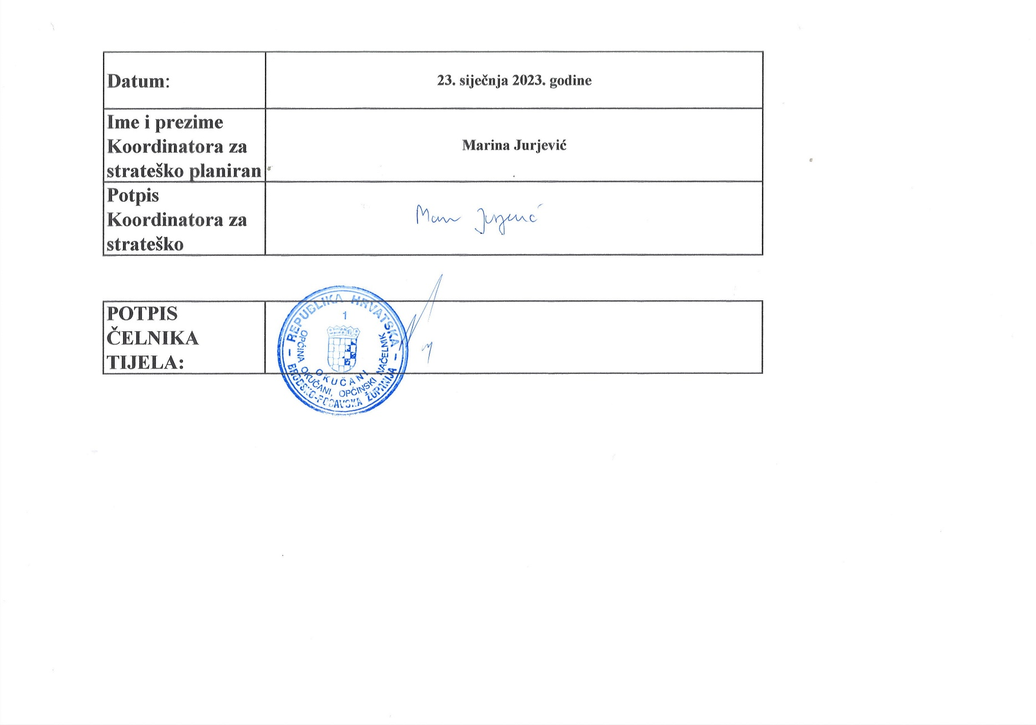
 | Datum: | 23. siječnja 2023. godine
 | Ime i prezime Koordinatora za strateško planiranje: | Marina Jurjević
 | Potpis Koordinatora za strateško planiranje:

 | POTPIS ČELNIKA TIJELA:

